一人平均う歯数
 | （4）中学校１年生歯科保健データ

 | ■12歳児（中学1年生時点） 一人平均むし歯数の状況

 |  | （本）
 | 市町 | H18 | H19 | H20 | H21 | H22 | H23 | H24 | H25 | H26 | H27 | H28 | H29 | H30 | R1 | R2
1 | 大津市 | 1.33 | 1.28 | 1.23 | 1.25 | 0.93 | 1.08 | 1.08 | 0.73 | 0.65 | 0.69 | 0.67 | 0.51 | 0.56 | 0.45 | 0.45
2 | 彦根市 | 1.42 | 1.77 | 1.49 | 1.11 | 1.32 | 1.05 | 1.04 | 1.06 | 1.06 | 1.11 | 0.77 | 0.50 | 0.67 | 0.81 | 0.69
3 | 長浜市 |  |  |  |  | 1.47 | 1.41 | 1.20 | 1.08 | 1.16 | 0.98 | 0.81 | 0.81 | 0.77 | 0.73 | 0.72
4 | 近江八幡市 |  |  |  |  | 1.34 | 0.92 | 1.06 | 1.10 | 1.51 | 0.78 | 1.02 | 0.79 | 0.78 | 0.92 | 0.54
5 | 草津市 | 1.63 | 1.73 | 1.64 | 1.49 | 1.33 | 1.06 | 0.95 | 0.84 | 0.69 | 0.76 | 0.69 | 0.66 | 0.54 | 0.52 | 0.76
6 | 守山市 | 0.92 | 0.81 | 1.10 | 0.71 | 0.94 | 0.79 | 0.62 | 0.57 | 0.41 | 0.57 | 0.37 | 0.41 | 0.29 | 0.38 | 0.20
7 | 栗東市 | 1.27 | 1.56 | 1.58 | 1.55 | 1.28 | 1.41 | 0.72 | 0.21 | 0.70 | 0.61 | 0.55 | 1.13 | 0.53 | 0.79 | 0.89
8 | 甲賀市 | 1.28 | 1.22 | 1.20 | 1.03 | 0.96 | 0.90 | 1.10 | 0.84 | 0.83 | 0.70 | 0.68 | 0.45 | 0.47 | 0.71 | 0.65
9 | 野洲市 | 1.51 | 1.47 | 1.48 | 1.52 | 1.05 | 1.12 | 0.98 | 0.69 | 0.65 | 0.73 | 0.52 | 0.61 | 0.53 | 0.84 | 0.70
10 | 湖南市 | 1.39 | 1.76 | 1.46 | 1.24 | 1.12 | 0.95 | 1.03 | 0.82 | 0.83 | 0.83 | 0.84 | 0.80 | 0.71 | 0.65 | 0.47
11 | 高島市 | 2.14 | 1.88 | 2.31 | 2.21 | 1.72 | 1.97 | 1.87 | 1.36 | 1.41 | 1.13 | 0.90 | 0.91 | 0.78 | 1.38 | 0.80
12 | 東近江市 | 1.72 | 1.73 | 1.57 | 1.61 | 1.48 | 1.26 | 1.36 | 1.24 | 0.99 | 1.13 | 0.77 | 0.79 | 0.92 | 0.63 | 0.67
13 | 米原市 | 1.57 | 1.52 | 1.77 | 1.32 | 1.47 | 1.56 | 1.31 | 1.14 | 1.50 | 1.03 | 0.57 | 0.71 | 0.71 | 0.86 | 0.76
14 | 日野町 | 1.48 | 1.53 | 1.43 | 1.49 | 1.42 | 1.41 | 0.90 | 1.08 | 1.20 | 0.77 | 1.12 | 0.99 | 0.40 | 0.43 | 0.49
15 | 竜王町 | 0.52 | 0.32 | 0.31 | 0.28 | 0.13 | 0.24 | 0.17 | 0.15 | 0.22 | 0.13 | 0.13 | 0.05 | 0.08 | 0.08 | 0.02
16 | 愛荘町 | 2.02 | 1.56 | 1.48 | 1.54 | 1.04 | 1.07 | 1.18 | 1.20 | 1.08 | 1.36 | 1.28 | 1.43 | 1.05 | 1.00 | 0.98
17 | 豊郷町 | 2.09 | 1.87 | 0.95 | 1.40 | 1.84 | 0.75 | 0.68 | 0.25 | 0.65 | 0.33 | 0.17 | 0.20 | 0.14 | 0.22 | 0.72
18 | 甲良町 | 2.20 | 2.60 | 2.81 | 2.49 | 2.39 | 1.99 | 2.03 | 1.98 | 0.81 | 1.02 | 0.64 | 0.95 | 0.51 | 0.90 | 0.90
19 | 多賀町 | 2.43 | 2.65 | 3.09 | 3.09 | 2.19 | 2.14 | 1.33 | 0.48 | 0.49 | 0.37 | 0.40 | 0.29 | 0.34 | 0.15 | 0.06
20 | 滋賀県 | 1.49 | 1.50 | 1.41 | 1.32 | 1.18 | 1.13 | 1.06 | 0.86 | 0.84 | 0.80 | 0.68 | 0.71 | 0.61 | 0.65 | 0.58

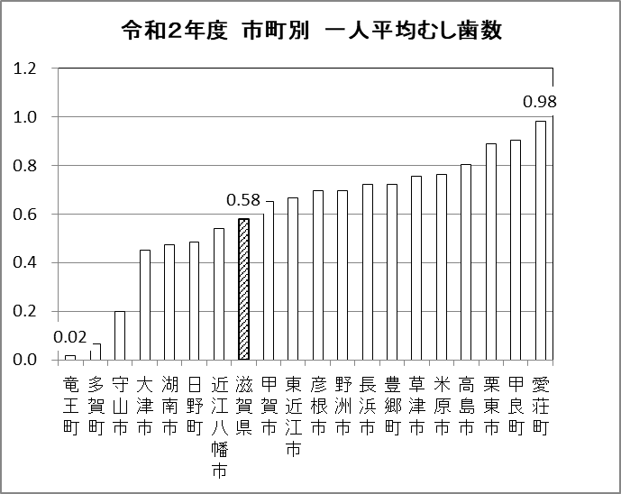
（本）

令和２年度 市町別 一人平均むし歯数

 | ■12歳児（中学1年生時点） 一人平均むし歯数の状況

 | 長浜市 | 滋賀県
H18 |  | 1.49
H19 |  | 1.50
H20 |  | 1.41
H21 |  | 1.32
H22 | 1.47 | 1.18
H23 | 1.41 | 1.13
H24 | 1.20 | 1.06
H25 | 1.08 | 0.86
H26 | 1.16 | 0.84
H27 | 0.98 | 0.80
H28 | 0.81 | 0.68
H29 | 0.81 | 0.71
H30 | 0.77 | 0.61
R1 | 0.73 | 0.65
R2 | 0.72 | 0.58
 | 近江八幡市 | 滋賀県
H18 |  | 1.49
H19 |  | 1.50
H20 |  | 1.41
H21 |  | 1.32
H22 | 1.34 | 1.18
H23 | 0.92 | 1.13
H24 | 1.06 | 1.06
H25 | 1.10 | 0.86
H26 | 1.51 | 0.84
H27 | 0.78 | 0.80
H28 | 1.02 | 0.68
H29 | 0.79 | 0.71
H30 | 0.78 | 0.61
R1 | 0.92 | 0.65
R2 | 0.54 | 0.58

有病者率
 | ■12歳児（中学1年生時点） むし歯のある人の割合の状況

 |  | （％）
 | 市町 | H18 | H19 | H20 | H21 | H22 | H23 | H24 | H25 | H26 | H27 | H28 | H29 | H30 | R1 | R2
1 | 大津市 | 46.9 | 45.1 | 44.7 | 44.5 | 34.1 | 39.9 | 40.9 | 30.3 | 26.4 | 28.2 | 28.4 | 27.5 | 24.0 | 21.6 | 18.5
2 | 彦根市 | 48.2 | 56.7 | 49.3 | 39.0 | 44.8 | 42.5 | 39.4 | 41.0 | 39.6 | 41.0 | 30.6 | 24.4 | 26.7 | 31.5 | 27.5
3 | 長浜市 |  |  |  |  | 51.5 | 51.2 | 46.5 | 44.7 | 44.0 | 40.4 | 34.8 | 38.5 | 34.5 | 31.4 | 30.9
4 | 近江八幡市 |  |  |  |  | 46.5 | 32.9 | 38.4 | 44.5 | 44.7 | 31.0 | 38.3 | 30.3 | 29.9 | 35.5 | 24.5
5 | 草津市 | 56.5 | 55.1 | 51.6 | 48.9 | 46.9 | 39.8 | 39.2 | 35.1 | 30.6 | 31.4 | 29.1 | 26.5 | 34.2 | 23.7 | 29.3
6 | 守山市 | 35.1 | 32.4 | 35.6 | 29.0 | 30.5 | 31.5 | 24.7 | 24.5 | 18.8 | 24.4 | 17.1 | 17.2 | 13.4 | 20.8 | 9.4
7 | 栗東市 | 44.0 | 53.3 | 46.7 | 52.4 | 43.6 | 46.4 | 29.5 | 33.0 | 28.1 | 23.7 | 25.8 | 40.3 | 23.8 | 30.2 | 33.6
8 | 甲賀市 | 46.4 | 45.9 | 46.7 | 40.1 | 39.4 | 34.7 | 40.8 | 34.9 | 35.3 | 30.7 | 28.4 | 23.5 | 20.5 | 33.5 | 28.5
9 | 野洲市 | 49.9 | 48.3 | 47.2 | 53.4 | 41.1 | 42.6 | 39.3 | 28.4 | 30.4 | 29.4 | 19.3 | 26.8 | 25.7 | 31.0 | 27.1
10 | 湖南市 | 50.9 | 57.3 | 54.3 | 48.5 | 39.8 | 37.5 | 37.7 | 31.0 | 34.1 | 34.1 | 33.7 | 29.1 | 24.3 | 32.8 | 25.9
11 | 高島市 | 65.6 | 56.2 | 66.4 | 62.4 | 52.4 | 57.1 | 54.5 | 46.8 | 46.5 | 41.4 | 36.1 | 36.4 | 33.0 | 27.1 | 29.0
12 | 東近江市 | 56.6 | 53.6 | 52.4 | 54.9 | 51.4 | 43.6 | 46.8 | 44.4 | 37.6 | 37.6 | 34.5 | 33.0 | 35.1 | 25.0 | 25.5
13 | 米原市 | 57.6 | 48.1 | 58.7 | 47.8 | 51.9 | 53.3 | 48.1 | 44.0 | 54.4 | 37.6 | 51.1 | 31.8 | 29.2 | 35.4 | 28.8
14 | 日野町 | 49.8 | 55.1 | 53.4 | 52.5 | 52.8 | 50.0 | 33.5 | 44.8 | 45.0 | 70.9 | 46.9 | 43.0 | 22.3 | 25.6 | 27.1
15 | 竜王町 | 24.3 | 17.0 | 16.8 | 15.3 | 10.1 | 11.2 | 10.1 | 6.7 | 8.6 | 7.9 | 9.2 | 5.1 | 5.9 | 4.9 | 1.6
16 | 愛荘町 | 66.3 | 65.2 | 63.4 | 59.3 | 44.4 | 53.9 | 51.9 | 47.6 | 44.3 | 45.4 | 39.7 | 40.6 | 41.1 | 42.6 | 42.1
17 | 豊郷町 | 62.3 | 63.3 | 38.6 | 34.5 | 46.0 | 25.0 | 26.7 | 18.7 | 20.0 | 12.8 | 10.0 | 15.5 | 5.8 | 14.3 | 35.4
18 | 甲良町 | 75.4 | 70.7 | 75.0 | 70.3 | 65.6 | 67.6 | 65.6 | 64.1 | 44.0 | 36.7 | 34.8 | 33.3 | 17.8 | 34.7 | 42.3
19 | 多賀町 | 68.6 | 76.4 | 79.7 | 76.8 | 65.3 | 73.0 | 43.9 | 26.6 | 26.4 | 18.5 | 22.2 | 18.2 | 13.5 | 10.2 | 4.8
20 | 滋賀県 | 51.1 | 50.6 | 48.5 | 46.2 | 42.1 | 41.3 | 39.4 | 35.4 | 33.3 | 32.0 | 29.5 | 28.6 | 26.7 | 27.2 | 23.9
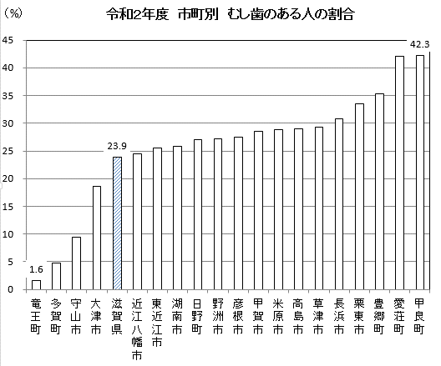
 |  | R2

（%）
令和２年度 市町別 むし歯のある人の割合

 | ■12歳児（中学1年生時点） むし歯のある人の割合の状況

 | 長浜市 | 滋賀県
H18 |  | 51.1
H19 |  | 50.6
H20 |  | 48.5
H21 |  | 46.2
H22 | 51.5 | 42.1
H23 | 51.2 | 41.3
H24 | 46.5 | 39.4
H25 | 44.7 | 35.4
H26 | 44.0 | 33.3
H27 | 40.4 | 32.0
H28 | 34.8 | 29.5
H29 | 38.5 | 28.6
H30 | 34.5 | 26.7
R1 | 31.4 | 27.2
R2 | 30.9 | 23.9
 | 近江八幡市 | 滋賀県
H18 |  | 51.1
H19 |  | 50.6
H20 |  | 48.5
H21 |  | 46.2
H22 | 46.5 | 42.1
H23 | 32.9 | 41.3
H24 | 38.4 | 39.4
H25 | 44.5 | 35.4
H26 | 44.7 | 33.3
H27 | 31.0 | 32.0
H28 | 38.3 | 29.5
H29 | 30.3 | 28.6
H30 | 29.9 | 26.7
R1 | 35.5 | 27.2
R2 | 24.5 | 23.9

